画面レイアウト
詳細設計書 | システム名 |  |  | 作成者 | 修正者
 | サブシステム名 |  |  | 作成日 | 修正日

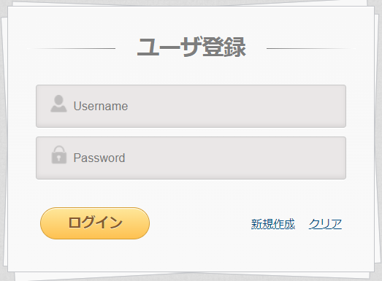

 | ・ログインボタン押下後
 |  | ①画面上のUsername,Passwordいずれかが未入力場合、ログインボタン押下後、本画面で以下のエラーを発生します。

 |  | メッセージID | ETEMSG00001
 |  | 内容 | Username,Passwordを入力してください。
 |  | 埋字 | なし |  |  | 埋字指非参数

 |  | ②エラーを発生しない場合、「処理フロー」「ロジック詳細内容」「DB」の内容をご参照ください。

 | ・クリアボタン押下後、以下のアラートを表示する。

入力した情報をクリアしますか。
OK
×

 |  | ①OKボタン押下後、入力された情報をクリアする。
 |  | ②閉じボタン押下後、該当アレーとを閉じる。

 | ・新規作成ボタン押下後、「TE_D0002新規ユーザ登録画面/ユーザ情報更新画面」へ遷移する。

処理フロー
詳細設計書 | システム名 | 作成者 | 修正者
 | サブシステム名 | 作成日 | 修正日

処理フロー
外部入出力

L0100
ユーザ情報を取得する
ユーザ情報

Yes
L0200
ユーザ情報を取得したか？
No

L0400
エラーメッセージを表示する。

Yes
L0300
有効期間内のユーザ？
No

L0500
次の画面へ遷移する。

